Governança de Dados
GOVERNANÇA DE DADOS - NÍVEL DE MATURIDADE

Perguntas | Respostas | Pontos | Max | Dimensão | Pontos | Max
1. Governança de Dados |  |  |  | 1. Governança de Dados | 0.17 | 3
1.1. Existe alguma área específica para a Governança de Dados | 0.00 |  |  | 2. Gerência da Arquitetura de Dados | 2.00 | 3
1.2. Há algum gestor responsável pela Governança de Dados | 0.00 |  |  | 3. Desenvolvimento de Dados | 2.00 | 3
1.3. Projeto Governança de Dados | 0.50 |  |  | 4. Gestão de Operação de Banco de Dados | 1.33 | 3
2. Gerência da Arquitetura de Dados |  |  |  | 5. Gestão de Segurança de Dados | 2.00 | 3
2.1. Existe profissional responsável pela arquitetura de dados - definição do MCD | 2.00 |  |  | 6. Gestão de Dados Mestres e Dados de Referências | 0.17 | 3
2.2. É utilizado alguma ferramenta CASE para modelagem de dados | 2.00 |  |  | 7. Getão de Big Data, DW e BI | 0.00 | 3
2.3. foi desenvolvido e é mantido o MCD? | 2.00 |  |  | 8 . Gestão de documentos e Contéudos (Dados não Estruturados) | 0.00 | 3
3. Desenvolvimento de Dados |  |  |  | 9. Gestão de metadados | 1.00 | 3
3.1. Existe a modelagem lógica e física dos projetos de sistemas da organização | 2.00 |  |  | 10. Gestão de Qualidade de dados | 0.00 | 3
3.2. Existe na organizaçao os profissionais responsáveis pelo gerenciamento e manutenção dos dados para os diversos ambientes da organização | 2.00 |  |  | 11. Integações e interoperabilidade | 2.00 | 3
3.3. São projetados os modelos de dados para representar a preservação de fundamento dos ambientes transacionais (Atomicidade, Consistência, Isolamento e Durabilidade) | 2.00 |  |  | Notal Final: | 0.97
4. Gestão de Operação de Banco de Dados
4.1. Existem processos para administração , otimização, escalabilidade e perfomance do B.D. | 1.50
4.2 Existe uma política para tratamento e controle dos dados durante todo o seu ciclo de vida | 1.00
4.3. Existem cuidados de mascaramento ou embaralhamento para segurança , sigilo e privacidade das informações | 1.50
5. Gestão de Segurança de Dados
5.1. Existem políticas e padrões de segurança, como a definição de perfis de usuários para atender requisitos de autenticação, autorização, acesso e auditoria? | 2.00
5.2. Há mapemaneto dos processos/dados com a identificação de dados sensíveis e pessoais | 2.00
5.3 Estão bem definidos os processos de segurança de dados | 2.00
6. Gestão de Dados Mestres e Dados de Referências
6.1. Há alguma estratégia de implementação e controle de dados mestres e dados de referência? | 0.50
6.2. As regras de negócios estão bem definidas para automatizar a qualidade dos dados mestre (consistências)? | 0.00
6.3. Existem glossário de terminologia de negócios (tesauro) para identificar e validar a abragência de utilização dos dados de referência? | 0.00
7. Getão de Big Data, DW e BI
7.1. Existem iniciativas de modelagem de dados específicas (data marts) para a criação de ambientes de sistema de apoio a decisão? | 0.00
7.2. Há padronização e normalização desses ambientes para refletir o cuidado no processo de ETL? | 0.00
7.3. Há algum ambiente específico de análises preditivas utilizando a aprendizagem de máquina? | 0.00
8 . Gestão de documentos e Contéudos (Dados não Estruturados)
8.1. A gestão de documentos utiliza-se de ferramentas que garantem a governança de dados futuros? | 0.00
8.2. A coleta de informações e dados pessoais e sensiveis utiliza-se de controles por meio de ferramentas? | 0.00
8.3. As impressões de documentos, quando necessária, são observados os controles de gestão desses documentos? | 0.00
9. Gestão de metadados
9.1. Há definição dos termos de negócios nas aplicações que utilizam-se dos dados? | 1.00
9.2. Existe iniciativas de centralizar e unificar diversas fontes de metadados? | 1.00
9.3. Há algum processo para desenvolver e manter os padrões de metadados? | 1.00
10. Gestão de Qualidade de dados
10.1. Há definição de requisitos, métricas e regras de negócios sobre qualidade dos dados? | 0.00
10.2. É realizado a medição e controle de forma contínua da qualidade dos dados? | 0.00
10.3. Existem processo de garantia e qualidade dos dados? (Politíca de Qualidade de Dados) | 0.00
11. Integrações e interoperabilidade
11.1. Como são realizadas as integrações de dados entre os diversos atores? | 2.00
11.2. Existe algum processo padronizado de integração dos sistemas? | 2.00
11.3. Existe coesão entre os diversos sistemas, padrões de interoperabilidade entre eles? | 2.00

Critério de Pontuação:
0 - Não possui nenhuma iniciativa
1 - As atividades geralmente são reativas e não preventivas, e inexiste processos definidos
2 - Os processos existem e são padronizados e gerenciados
3 - Além de atender o nível 2, os processos são constantemente avaliados e identifica-se oportunidade de melhorias

BI X BA
Questao | 1 | 2 | 3 | 4 | 5 | Perguntas
1 |  | X |  |  |  | 1 -Os dados são consistentes e de boa qualidade
2 | X |  |  |  |  | 2 - Os dados estão unificados em um mesmo ambiente, independente dos sistemas de gestão da organização
3 | X |  |  |  |  | 3 - Existe uma padronização dos dados, de acordo com o domínio de cada campo. Ex. acomodação: Enfermaria, Apartamento e UTI, para qualquer sistema que contenha esse atributo
4 | X |  |  |  |  | 4 - Existe um Data Warehouse, que armazena as informações da organização, de forma consolidada, facilitando assim, as análises e construção dos painéis de BI.
5 | X |  |  |  |  | 5 - Existe uma utilização integral das capacidades do Data Warehouse, incluindo análises OLAP.
6 | X |  |  |  |  | 6- Utiliza-se de análises descritivas, utilizando de tarefas de aprendizagem de máquina não supervisionada, como clusterização, regra de associação, entre outras.
7 | X |  |  |  |  | 7 -Realiza-se projeções em séries temporais, por meio de algoritmos de aprendizagem de máquina
8 | X |  |  |  |  | 8 -Usa-se modelos preditivos, que lhe permite antecipar problemas de casos de saúde na população, construção do perfil de pacientes, antever custos assistenciais, prever taxas de ocupação, etc.
9 | X |  |  |  |  | 9 -Utiliza-se ferramentas IA generativa ou de LLMs

Estágios
Estágio 0: A qualidade dos dados é fraca e a utilização de folhas de cálculo é elevada, enquanto a utilização de ferramentas de relatório é limitada. Os dados são inconsistentes e de má qualidade. A maioria dos dados só é utilizada para processos básicos e funcionais. Há uma falta de conhecimento ou pouco interesse nos mesmos. Não há procedimentos reutilizáveis para tarefas futuras
Estágio 1: Embora os dados sejam difundidos internamente, os colaboradores têm permissão para armazenar de acordo com as suas funções na organização, mas o acesso aos mesmos é protegido. Há pouco apoio para projetos de Business Intelligence
Estágio 2: Foi criado um Data Warehouse que detém as informações relativas às atividades da organização, de forma consolidada, permitindo assim "alimentar" e melhorar a análise do Business Intelligence. Os dados são organizados com funções e responsabilidades claramente definidas. Foi desenvolvida uma equipa especificamente para cuidar do armazém de dados.
Estágio 3: Existe uma utilização a 100% das capacidades de um Data Warehouse incluindo a análise OLAP. Há relatórios internos e externos para melhorar as várias áreas do hospital e práticas clínicas. Os líderes seniores reconhecem a importância da análise de dados. Os processos estão bem definidos e existe uma comunicação clara entre a tecnologia e as regras comerciais.
Estágio 4: A organização começa a encontrar padrões, ligações, correlações, ou anomalias em grandes quantidades de dados, permitindo-lhe encontrar mais facilmente problemas, hipóteses e oportunidades. O apoio clínico e métricas de qualidade são implementadas para captar perceções dos processos empresariais da organização. Nesta fase, as organizações de saúde estão plenamente envolvidas como uma cultura orientada pelos dados.
Estágio 5: As organizações de cuidados de saúde podem aproveitar conjuntos de dados avançados e utilizá-los para apoiar tratamentos de cuidados de saúde que oferecem personalização em massa de cuidados combinados com análises prescritivas. Os dados são vistos como um bem estratégico e podem fazer a diferença numa organização se forem devidamente utilizados.
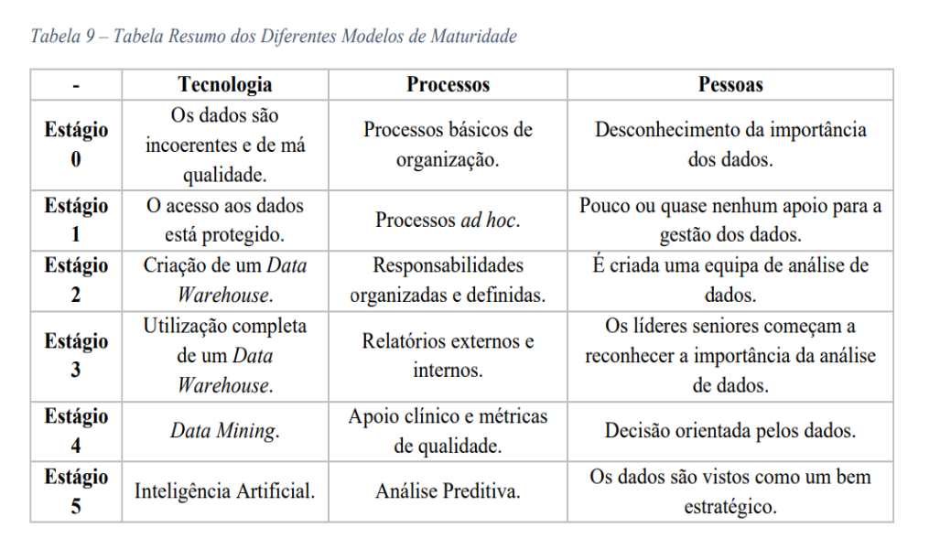
Resultado: | Estágio 0.

RoadMap

Roadmap

1

Implementar a estrutura e políticas de G.D.
Criação da etrutura da GD (CDO)
Apoio da Alta GEstão (Patrocinador).
Reuniões Periódicas (Comitê).
Construção/Revisão das politicas, governança, qualidade e segurança de dados.
Criação/Atualização do inventário de soluções e aplicações existentes.
Definição de MDC - linhagem de dados mestres de referência.

4

3
Estrutura da G.D.
Definição das políticas (estrutura de dados).
Entrega de Produtos de Dados.
Treinamento nas estruturas de dados e aplicações.
Treinamento em ferramentas de BI / Analytics (ML).
Aplicação/Construção dos Paineis Estratégicos.
Termo de acordo / responsabilidade sobre a GD.
Aplicação das ferramentas de BI/ML
2
Controle, Operação e Gestão da G.D.
Estabelecer os processos e monitoramento.
Definição e escolha da arquitetura para DW/Analytics.
Criação dos Modelos de DW/Analytics.
Definição, Avaliação e Priorização dos Projetos Estratégicos (Analytics).
Documentação das estruturas/camadas de dados (ETL/ELT).
6
Disseminar a Cultura da G.D.
Construção de um plano de comunicação.
Palestras e Treinamentos sobre Gov. de dados.
Divulgação/Sensibilização sobre a mudança de cultura baseada em dados.
Ferramentas - Publicitar a governança de dados - Glossário de terminologias.
Divulgação do MCD - Modelo Conceitual de Dados.

Gestão da Governança de Dados

5
>180 dias

Início
Monitoramento contínuo da G.D.
Estabelecer processos de avaliação contínua da qualidade de dados.
Registrar e controlar incidentes sobre GD.
Revisão de politicas e responsabilidades de todos os envolvidos na GD.
Manutenção constante do MCD e glossario de terminologias.
Avaliação sobre o uso das ferramentas/soluções.

150 dias
120 dias

60 dias

180 dias

Siglas:
GD - Governança de Dados
DS - Data Steward - Curadores de Dados
DO - Data Owner - Proprietário de Dados
Data Hub - Ferramenta para GD
DW - Data Warehouse - Dados estruturados
Data Lake - Dados semi ou não estruturados
ETL - Extração , Transformação e Carga de dados - DW
ELT - Extração, Carga e Transformação - Data Lake
BI - Business Intelligence - Inteligência de Negócios
BA- Business Analytics - Analitica - I.A.
ML - Machine Learning - Aprendizagem de Máquina.

